06_画面遷移図
画面遷移図
スタッフ画面と管理者画面の主な導線。確定と公開は別操作として扱う

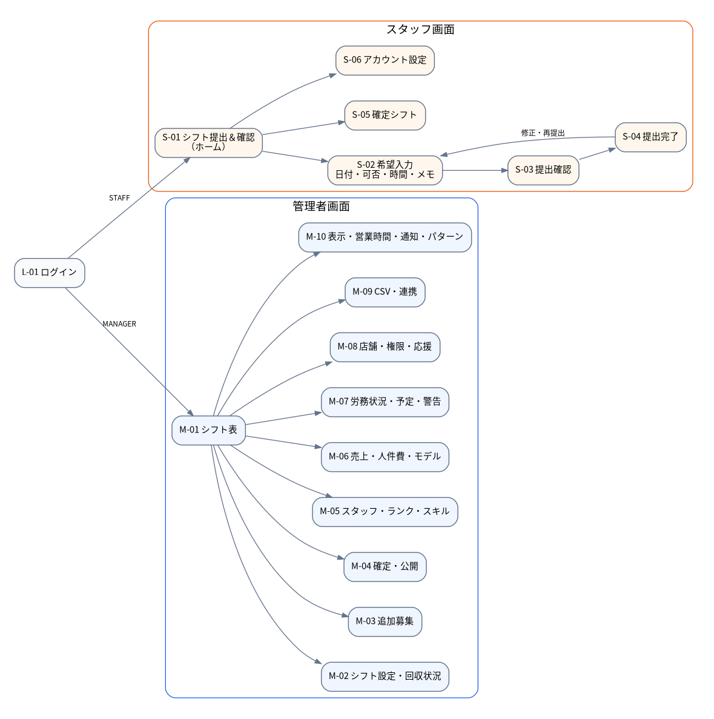

区分 | 主な画面 | 主な遷移
共通 | ログイン | 役割によりスタッフ画面／管理画面へ分岐
スタッフ | ホーム、希望入力、提出確認、提出完了、確定シフト、設定 | 入力→確認→一括提出。提出後も確認・修正可能
管理者 | シフト表、回収状況、追加募集、確定・公開、スタッフ、計画、労務、組織、CSV、設定 | 希望確認→割り当て→確定→公開→スタッフ確認

